关系图
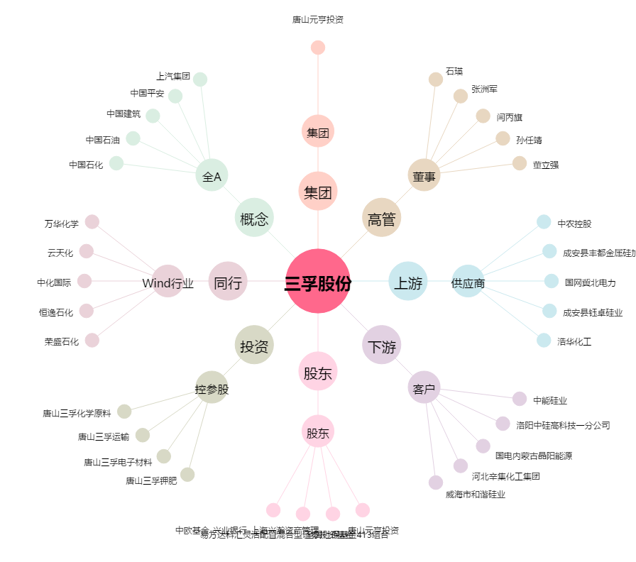
三孚股份[603938.SH] - 关系概览图

